Digitos
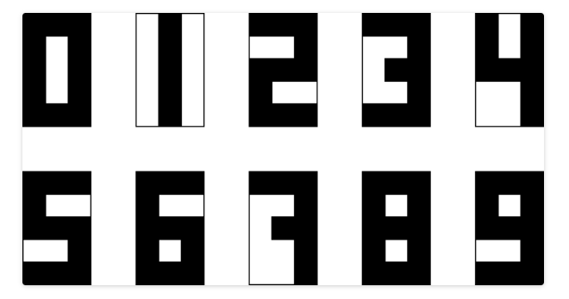
Nosso problema agora é esse: temos 15 pixels, organizados em uma rede 5 x 3. Eles apenas possuem valores 0 e 1, preto e branco. Com eles, podemos desenhar formas bem primitivas. Estamos bem interessados em números, como aqueles de um relógio digital. Por exemplo: | São 10 neurônios: os grupos 5x3 correspondem aos pesos (um para cada valor da entrada, dispostos da mesma maneira). O valor imediatamente à direita dos pesos é a soma dos produtos de pesos e entradas. O segundo valor à direita é a função de ativação sigmoide aplicada a esse valor intermediário.

Combinação
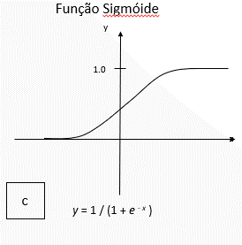
1 | 0 | 1 |  | -0.1 | 0.8 | -1.2 | -0.1 | 0.0 | -1.2
1 | 0 | 1 |  | -3.1 | 0.9 | 0.6 | -3.1 | 0.0 | 0.6
1 | 1 | 1 | x | -1.9 | 3.3 | -1.1 | -1.9 | 3.3 | -1.1
0 | 0 | 1 |  | 3.9 | 2.1 | -1.0 | 0.0 | 0.0 | -1.0
0 | 0 | 1 |  | -0.8 | 0.7 | 0.5 | 0.0 | 0.0 | 0.5 | -4.01

